ユーザ登録(済)
外部設計書 |  |  |  |  |  |  | チーム名
 |  |  |  |  |  |  | 画面名 |  |  |  |  |  | 作成者 |  |  |  |  | 更新者
 |  |  |  |  |  |  | システム名 |  |  |  |  |  | 作成日 |  |  |  |  | 更新日
 |  |  |  |  |  |  | 備考

 | 画面設計
 |  | 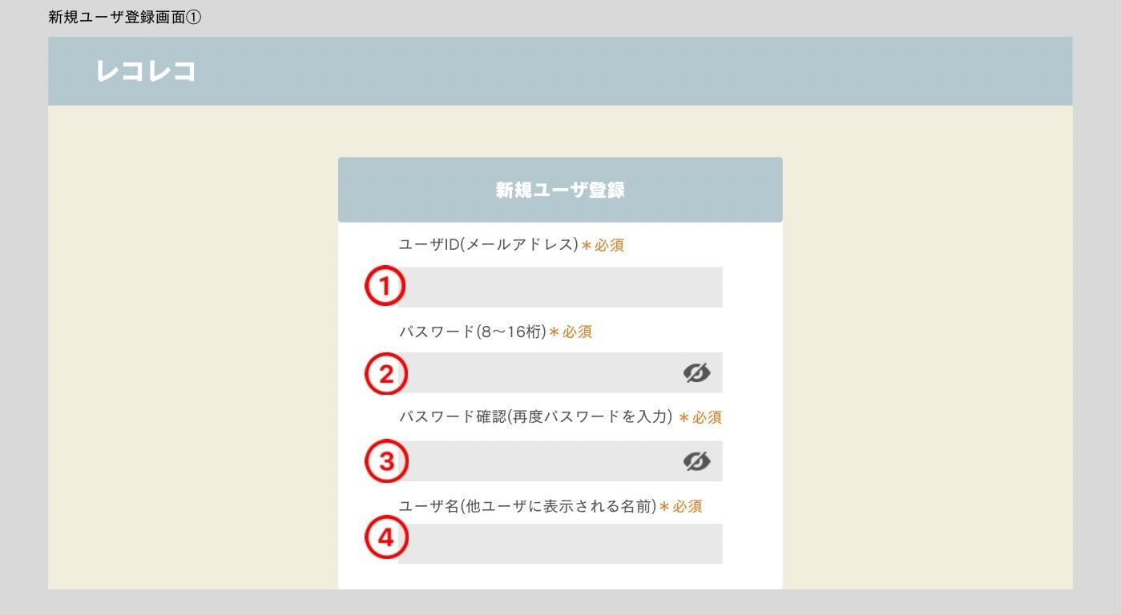 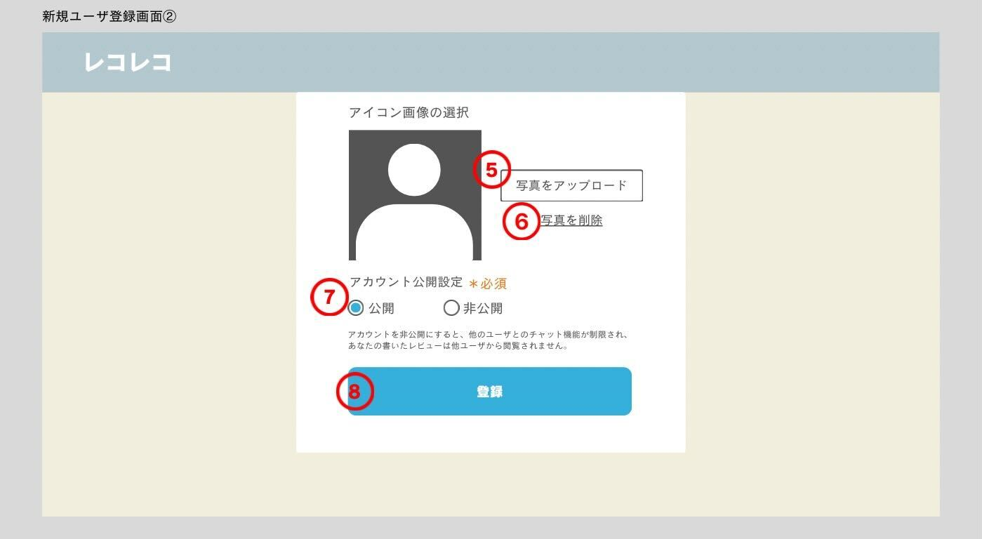

 | 機能設計
 |  | ページロード
 |  |  | 本画面ではページロード時の処理はなし

 |  | 1.ユーザーID(メールアドレス)
 |  |  | ユーザID(メールアドレス)を入力する
 |  |  | メールアドレスでユーザーを管理しているので被ることはない

 |  | 2.パスワード
 |  |  | ユーザが使用するパスワードを入力する
 |  |  | <jsp>8文字以上16以内の範囲を作る

 |  | 3.確認パスワード
 |  |  | ユーザが使用するパスワードをもう一度入力する

 |  | 4.ユーザー名
 |  |  | ユーザが使用するユーザ名を入力する
 |  |  | アプリ内で表示される名前

 |  | 5．アイコン設定
 |  |  | アカウントで使用するアイコン画像を登録できる
 |  |  | 設定しない場合はデフォルトのアイコンが設定される

 |  | 6.写真を削除 |  |  |  |  |  |  | 7．アカウントの公開・非公開
 |  |  | 現在選択されている写真を削除する |  |  |  |  |  |  | アカウントの内容を他ユーザから観覧できるかを選択することが出来る(後からユーザ設定で変更可能)

 |  | 8.登録ボタン押下時
 |  |  | エラーチェックを行う(エラーはアラートウィンドウ) |  |  |  |  |  | 4.入力されたパスワードが～以上～以内でないとき |  |  |  |  |  | 6.公開非公開の欄が選択されているか
 |  |  | エラーがある場合 |  |  |  |  |  |  | 「パスワードは8以上16以内で入力してください」 |  |  |  |  |  | 「項目が選択されていません」
 |  |  |  | 1.ユーザIDが入力されていない |  |  |  |  | 5.確認パスワードが間違っている |  |  |  |  | エラーがない場合
 |  |  |  |  | 「ユーザIDを入力してください」 |  |  |  |  | 「確認パスワードが間違っています」 |  |  |  |  | 入力された項目をDBに登録する
 |  |  |  | 2.パスワードが入力されていない |  |  |  |  | 5.ユーザ名が入力されていない |  |  |  |  |  | アラートウィンドウで「登録が完了しました」
 |  |  |  |  | 「パスワードを入力してください」 |  |  |  |  | 「ユーザー名が入力されていません」 |  |  |  |  | アラートウィンドウの×ボタンにログイン画面のリンクとつける

 | 項目定義書

 | No |  | 物理名 |  |  | 論理名 |  | 画面型 | データ型(Java) |  | min | max | DBテーブル |  | DBカラム |  | 備考

ホーム(済)
外部設計書 |  |  |  |  |  | チーム名
 |  |  |  |  |  | 画面名 |  |  |  |  | 作成者 |  |  |  |  | 更新者
 |  |  |  |  |  | システム名 |  |  |  |  | 作成日 |  |  |  |  | 更新日
 |  |  |  |  |  | 備考

 | 画面設計
 |  | 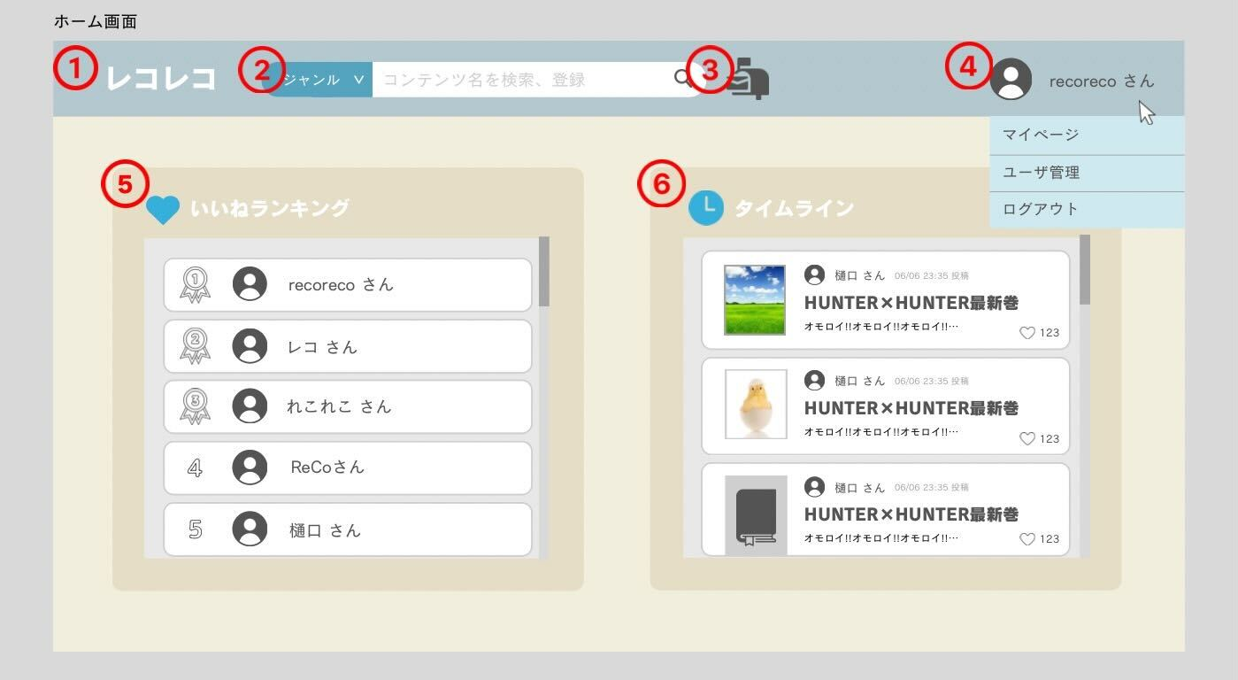 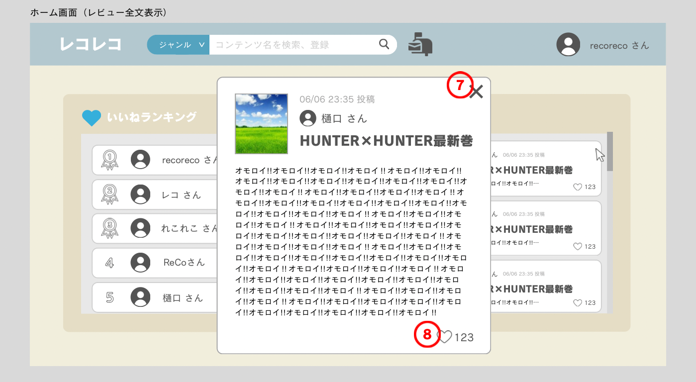

 | 機能設計
 |  | ページロード
 |  |  | 最新のランキング、タイムラインを表示する

 |  | 1.アプリロゴ |  |  |  |  |  |  |  |  |  | 6.タイムライン
 |  |  | クリックすることでホーム画面へ |  |  |  |  |  |  |  |  |  | お気に入りユーザーが投稿したレビューを表示
 |  |  |  |  |  |  |  |  |  |  |  |  | レビューは表示する行を決める
 |  | 2.検索/登録バー |  |  |  |  |  |  |  |  |  |  | 表示しきれていない部分を見るにはクリック
 |  |  | コンテンツをフリーワードで検索する |  |  |  |  |  |  |  |  |  |  | モーダルで表示
 |  |  | 検索ボタンクリック時、コンテンツテーブルのタイトルが検索キーワードと部分一致するデータを取得する |  |  |  |  |  |  |  |  |  | 更新をどの頻度で行うか
 |  |  | 検索結果は検索結果一覧のページで表示
 |  |  | ドロップダウンメニューで、「すべて、映像、書籍（仮）」を切り替えることができる
 |  |  | 切り替えた内容によって、検索対象を絞ることができる

 |  | 3.ポスト
 |  |  | ポストの画面をモーダルウィンドウで表示

 |  | 4.ユーザーアイコン
 |  |  | クリックすることでマイページ、ユーザー管理、ログアウトのリストを表示
 |  |  | マイページクリック時
 |  |  |  | マイページへ
 |  |  | ユーザー管理
 |  |  |  | ユーザー管理へ
 |  |  | ログアウトクリック時
 |  |  |  | ログイン画面へ

 |  | 5.いいねランキング
 |  |  | レビューに付いたいいねのランキングtop5を表示する
 |  |  | 各ユーザーをクリックするとユーザーページに飛べる
 |  |  | 更新をどの頻度で行うか

 | 項目定義書

 | No |  | 物理名 |  | 論理名 |  | 画面型 | データ型(Java) | min | max | DBテーブル |  | DBカラム |  | 備考

コンテンツ詳細画面(済)
外部設計書 |  |  |  |  | チーム名 |  | WAC
 |  |  |  |  | 画面名 |  |  |  |  |  | 作成者 |  |  | 更新者
 |  |  |  |  | システム名 |  |  |  |  |  | 作成日 |  |  | 更新日
 |  |  |  |  | 備考

 | 画面設計
 |  | 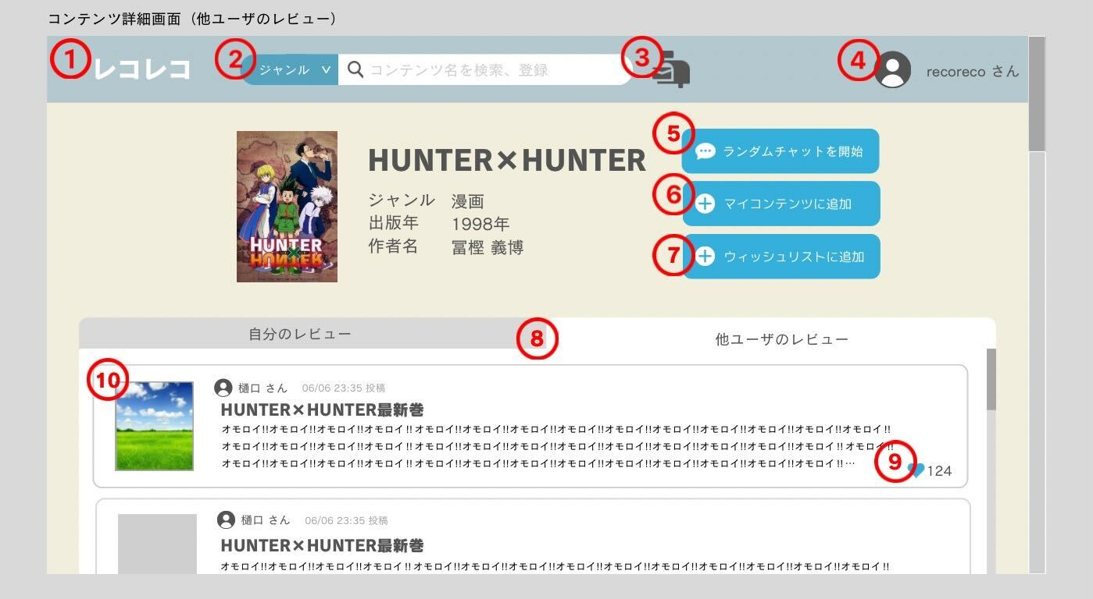 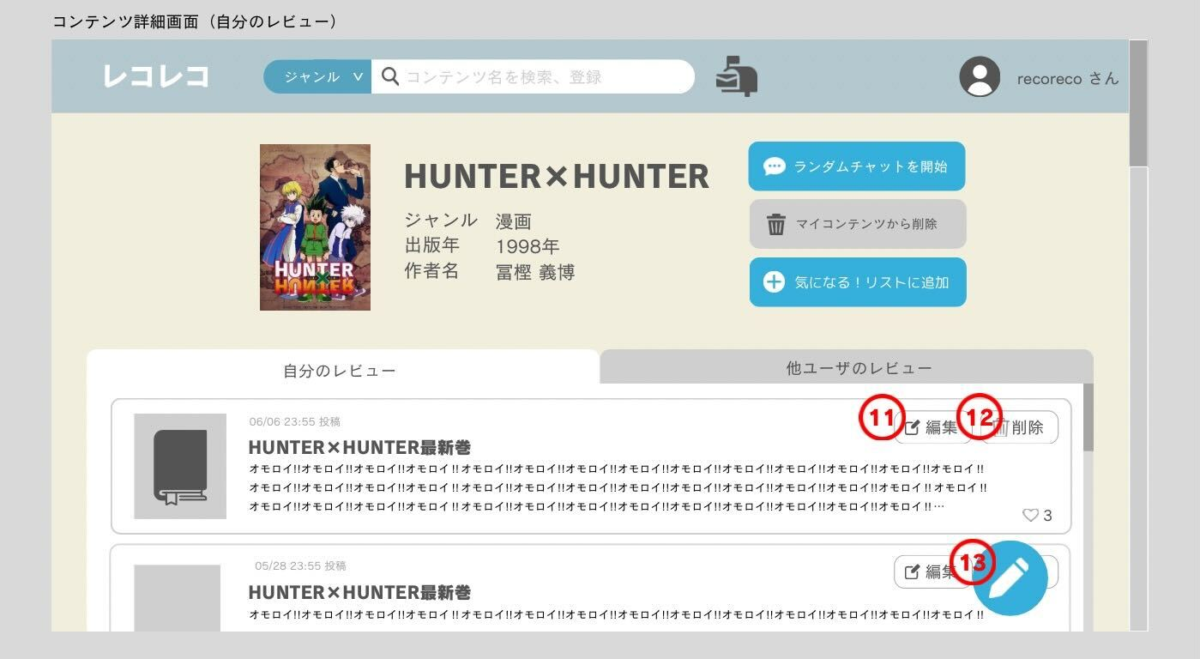 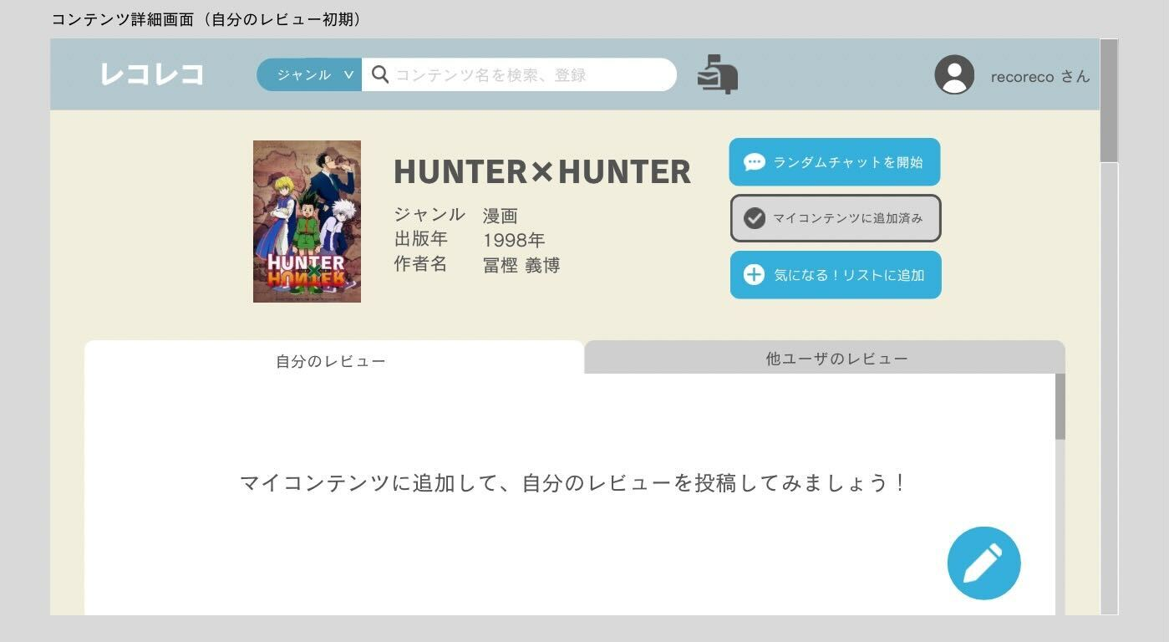 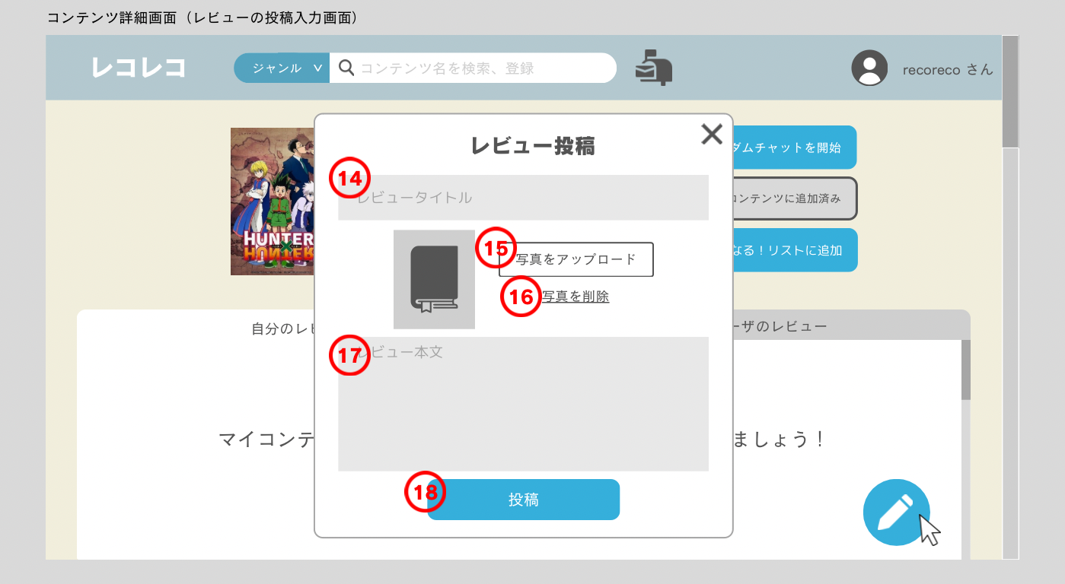

 | 機能設計
 |  | ページロード
 |  |  | コンテンツ詳細画面用jspを表示する。
 |  |  | コンテンツテーブルと、レビューテーブルから、該当するコンテンツIDと一致するデータを取得して表示する。
 |  |  | コンテンツテーブルからは、タイトル、公開年、作者、アイコン画像を取得し、作品詳細として表示させる。
 |  |  | レビューテーブルからは、他ユーザのレビュー内容（と、それに自分がいいねをつけたか）を取得して、他ユーザのレビュータブに表示させる。
 |  |  | また、自分がレビューを書いていれば、自分のレビュータブに表示させる。
 |  |  | 他ユーザのレビュータブと自分のレビュータブの2つのタブが存在する。初期画面では他ユーザのレビュータブが表示される。

 |  | 1～4.ヘッダー
 |  |  | ホーム参照

 |  | 5.ランダムチャットボタンをクリック
 |  |  | マイコンテンツテーブルの、コンテンツIDが一致するデータの内、ユーザIDを取得する。ランダムで1人の他ユーザを選択し、その他ユーザとのチャット画面に遷移する。
 |  |  | その際、マイページのチャット履歴にその他ユーザとのチャット履歴が作成される。チャットテーブルにもその他ユーザとのチャット履歴が1件のデータとして追加される。

 |  | 6.マイコンテンツに追加をクリック
 |  |  | ユーザのマイページのコレクションに、そのコンテンツがマイコンテンツとして追加される。
 |  |  | マイコンテンツテーブルにそのコンテンツのコンテンツIDが1件のデータとして登録される。その際、属性は1として登録されるため、今後見るリストとは区別される。
 |  |  | ボタンの色が反転し、追加済みであることが分かるように表示される。

 |  | 7.今後見るリストに追加をクリック
 |  |  | ユーザのマイページの今後見るリストに、そのコンテンツが追加される。
 |  |  | マイコンテンツテーブルにそのコンテンツのコンテンツIDが1件のデータとして登録される。その際、属性は0として登録されるため、コレクションとは区別される。
 |  |  | ボタンの色が反転し、追加済みであることが分かるように表示される。

 |  | 8.他ユーザのレビューをクリック
 |  |  | モーダルウィンドウで他ユーザのレビューの全文が表示される。

 |  | 8.自分のレビュータブをクリック
 |  |  | 他ユーザのレビュータブから、自分のレビュータブに表示が切り替わる。

 |  | 9.他ユーザのレビューのいいねボタンをクリック
 |  |  | いいねの色が反転する。
 |  |  | いいねを押したという情報が送信され、レビューテーブルのいいねカラムのカウントが＋１される。

 |  | 10.レビューをクリック
 |  |  | レビューの全文をモーダルウィンドウで表示

 |  | 11.自分が投稿したレビューの編集ボタンをクリック |  |  |  |  |  |  |  |  |  |  |  |  | 8.レビューの送信ボタンをクリック
 |  |  | モーダルウィンドウで７と同様のレビューの記載欄が表示される。記載欄には、自分が書いたレビューの内容が表示されており、ユーザが自由に書き換えることができる。 |  |  |  |  |  |  |  |  |  |  |  |  | テキストボックスに入力した内容を送信する。レビューテーブルに1件のデータとして登録される。
 |  |  |  |  |  |  |  |  |  |  |  |  |  |  |  | テキストボックスが空欄の場合は、「レビューを入力してください」とアラートウィンドウを表示する。
 |  | 12.自分が投稿したレビューの削除ボタンをクリック |  |  |  |  |  |  |  |  |  |  |  |  |  | アラートウィンドウの「閉じる」をクリックするとウィンドウを閉じる（JavaScript）。
 |  |  | 「本当に削除してもよろしいですか？」という確認ウィンドウが表示される（JavaScript）。
 |  |  | 「はい」を選択すると、そのレビューのレビューIDを送信し、レビューテーブルからそのレビューIDのデータが削除され、ウィンドウを閉じる。
 |  |  | 「いいえ」を選択すると、何も処理を行わずにウィンドウを閉じる。 |  |  |  |  |  |  |  |  |  |  |  | 11.１０のモーダルウィンドウの更新ボタンをクリック
 |  |  |  |  |  |  |  |  |  |  |  |  |  |  |  | テキストボックスに入力した内容を送信する。レビューテーブルにのデータがその内容で更新される。
 |  | 13．レビューを書くボタンをクリック |  |  |  |  |  |  |  |  |  |  |  |  |  | テキストボックスが空欄の場合は、「レビューを入力してください」とアラートウィンドウを表示する。
 |  |  | モーダルウィンドウでレビューの記載欄が表示される。テキストボックス内に、レビューのタイトルと本文を入力できる。 |  |  |  |  |  |  |  |  |  |  |  |  | アラートウィンドウの「閉じる」をクリックするとウィンドウを閉じる（JavaScript）。

 | 項目定義書

 | No |  | 物理名 | 論理名 |  | 画面型 |  | データ型(Java) | min | max | DBテーブル | DBカラム | 備考

